画面レイアウト.
画面レイアウト |  |  | 画面ID |  | SO-002 |  |  | 作成日 | 2021-07-31 | 作成者 | 西川・田中
 |  |  | 画面名称 |  | 予定画面 |  |  | 更新日 | 2021-07-31 | 更新者 | 西川・田中
 |  |  | 概要 | 設定されてる予定を表示

レイアウト図
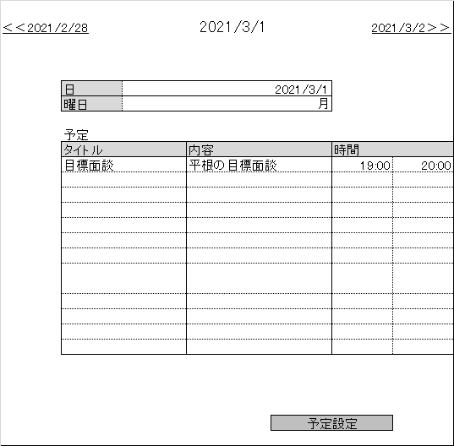
①
②

③

余白を作る

④

 |  |  |  |  | ログイン

⑤

使用する部品
項番 | 識別ID | ラベル | 画面部品の種類 |  |  | 表示範囲 | 画面部品の説明
① |  | 前日に戻る | リンク用ラベル |  |  |  | 前日に戻るボタン
② |  | 翌日に行く | リンク用ラベル |  |  |  | 翌日に行くボタン
③ |  | 日付と曜日の表示 | 表 |  |  |  | 日付と曜日を表示するテーブル
④ |  | 予定 | 表 |  |  |  | 登録したい予定の入力をするテーブル
⑤ |  | 予定設定 | リンク用ラベル |  |  |  | 予約を確定させるボタン
操作手順
①YYYY/MM/DDボタンを押下する。
②YYYY/MM/DDボタンを押下する。
③日付と曜日が表示される。
④予定のタイトル、内容、時間を入力する。
⑤予約確定ボタンを押下する。

画面レイアウト (サンプル)
画面レイアウト |  |  | 画面ID |  | S0-001 |  |  |  | 作成日 | 2021-06-18 | 作成者 | 中村綜馬
 |  |  | 画面名称 |  | ログイン画面 |  |  |  | 更新日 | 2021-06-18 | 更新者 | 中村綜馬
 |  |  | 概要 | 会員情報を認証するために必要なログイン画面

レイアウト図

 |  |  |  |  |  | ロゴ
①

②
 |  |  |  |  | ログインID

③
 |  |  |  |  | パスワード

④
 |  |  |  |  | ログイン

使用する部品
項番 | 識別ID | ラベル | 画面部品の種類 |  |  |  | 表示範囲 | 画面部品の説明
① | IDE001 | ロゴ | 画像 |  |  |  |  | 会社のロゴ
② | IDE002 | ログインID | テキストボックス |  |  |  | 10 | ログインIDを入力するテキストボックス
③ | IDE003 | パスワード | テキストボックス |  |  |  | 20 | パスワードを入力するテキストボックス
④ | IDE004 | ログイン | ボタン |  |  |  |  | ログイン処理を起動するボタン

操作手順
① ログインIDをテキストボックスに入力する
② パスワードをテキストボックスに入力する
③ 「ログイン」ボタンを押下する。

